唛头明细-已订购
039453+140718 |  |  | 唛头明细 |  |  |  |  |  |  | 订购时间 ？？
开票抬头
样品收货地址 |  |  | 威海思来进出口有限公司，山东省威海市环翠区天鹅岭路59号5楼24C，王玉15628864668
大货收货地址 |  |  | 山东省枣庄市市中区长江西路25号，海扬中泰服装有限公司，闫威 18264200671
样品要求 |  |  | 每个唛头（除了主标+尺码标）10码各5个单独寄威海思来！
主标+创新吊牌通用，腰卡+纸卡有尺码区分，洗标+产品吊牌+尺码唛有全长和九分裤区分，图示只看大概，具体文字信息和内容看画稿！
ORIGINALS系列 |  | INNOVATION TICKET -OP1 | PRODUCT TICKET | WAIST TICKET | BACK POCKET TICKET | STRING | MAIN LABEL | SIZE LABEL | CARE LABEL | SIZE LABEL FOR FL/PL/TL
系列 | 备注 | 创新吊牌 | 产品吊牌 | 腰卡 | 后口袋纸卡 | 吊牌挂绳 | 主标 | 尺码标 | 洗标
ORIGINALS CORE DENIM | 画稿 | INNOVATION TICKET - OPTION 1 GENERIC JJW-OR-IT-001 45MM X 120MM | 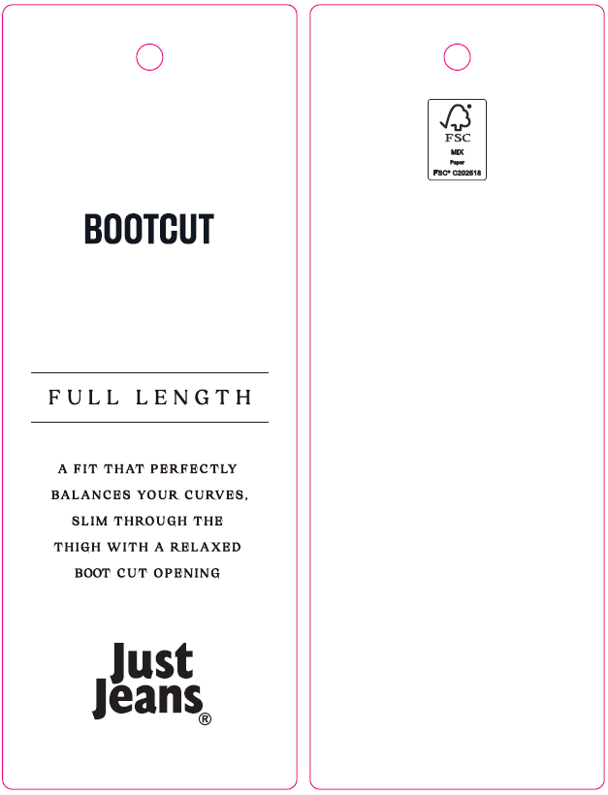 | 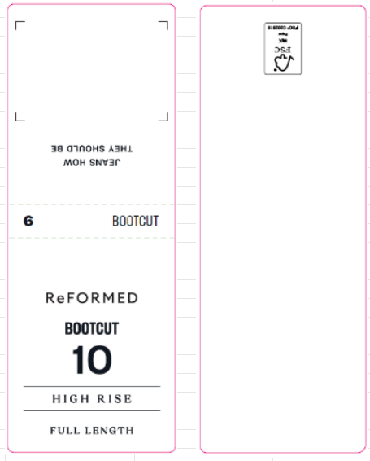 | 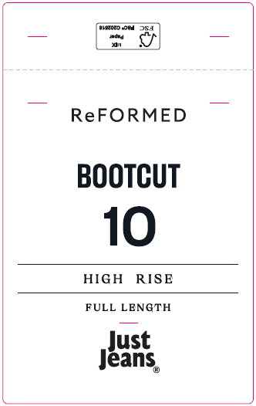 |  |  |  |  |  | 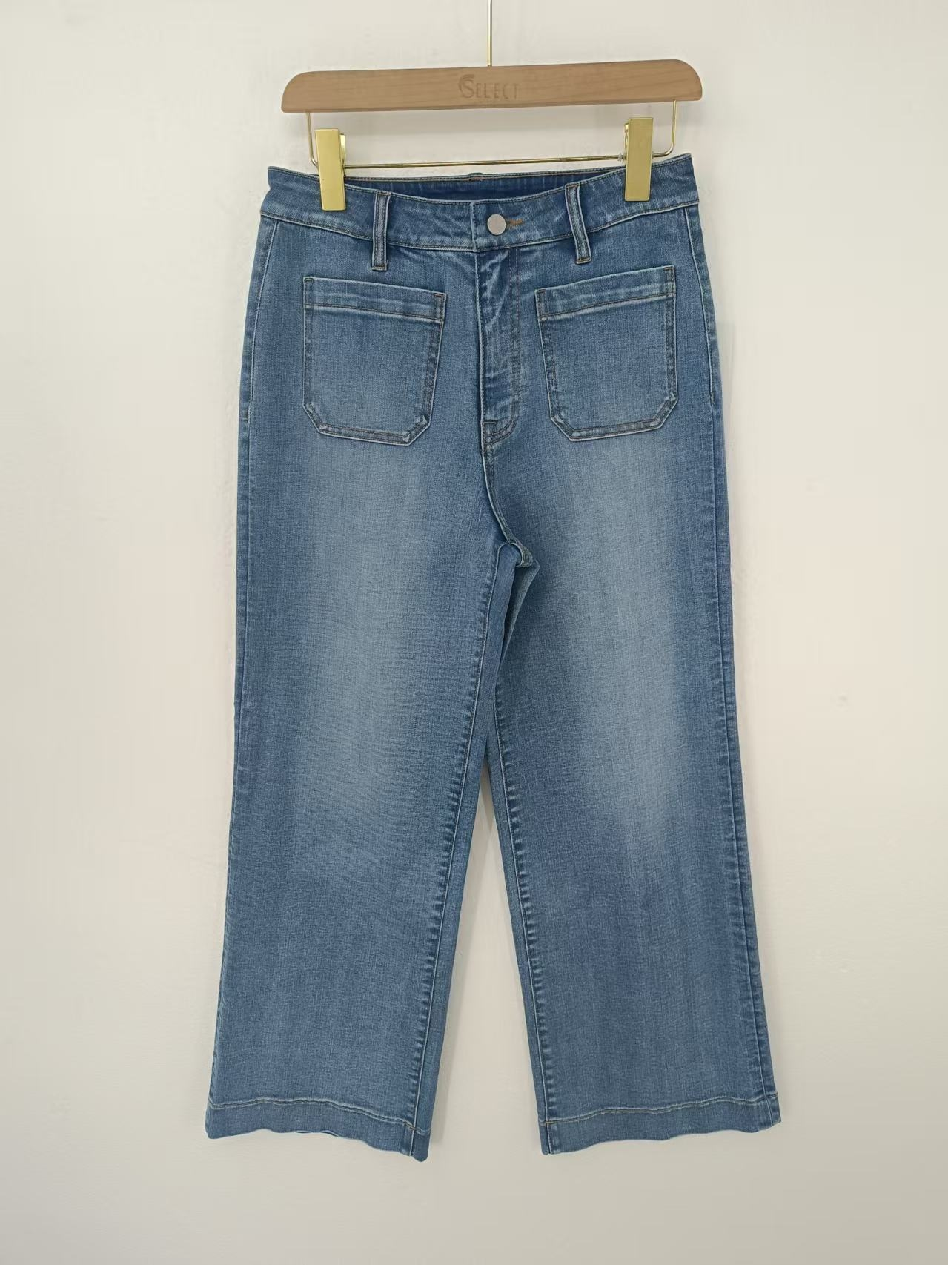 | 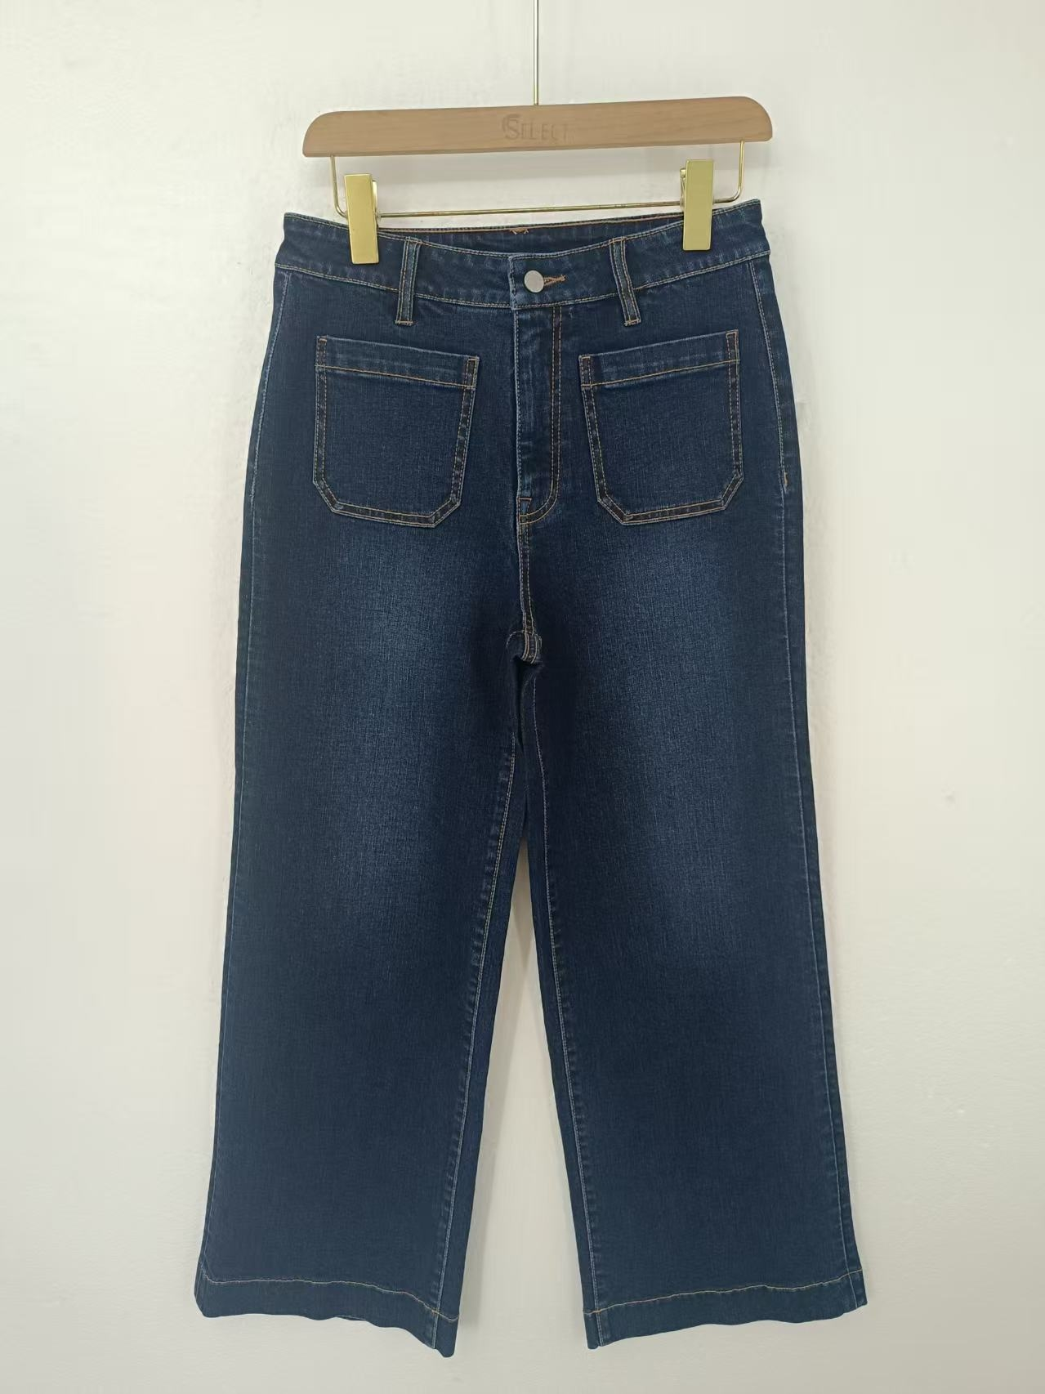 |  | 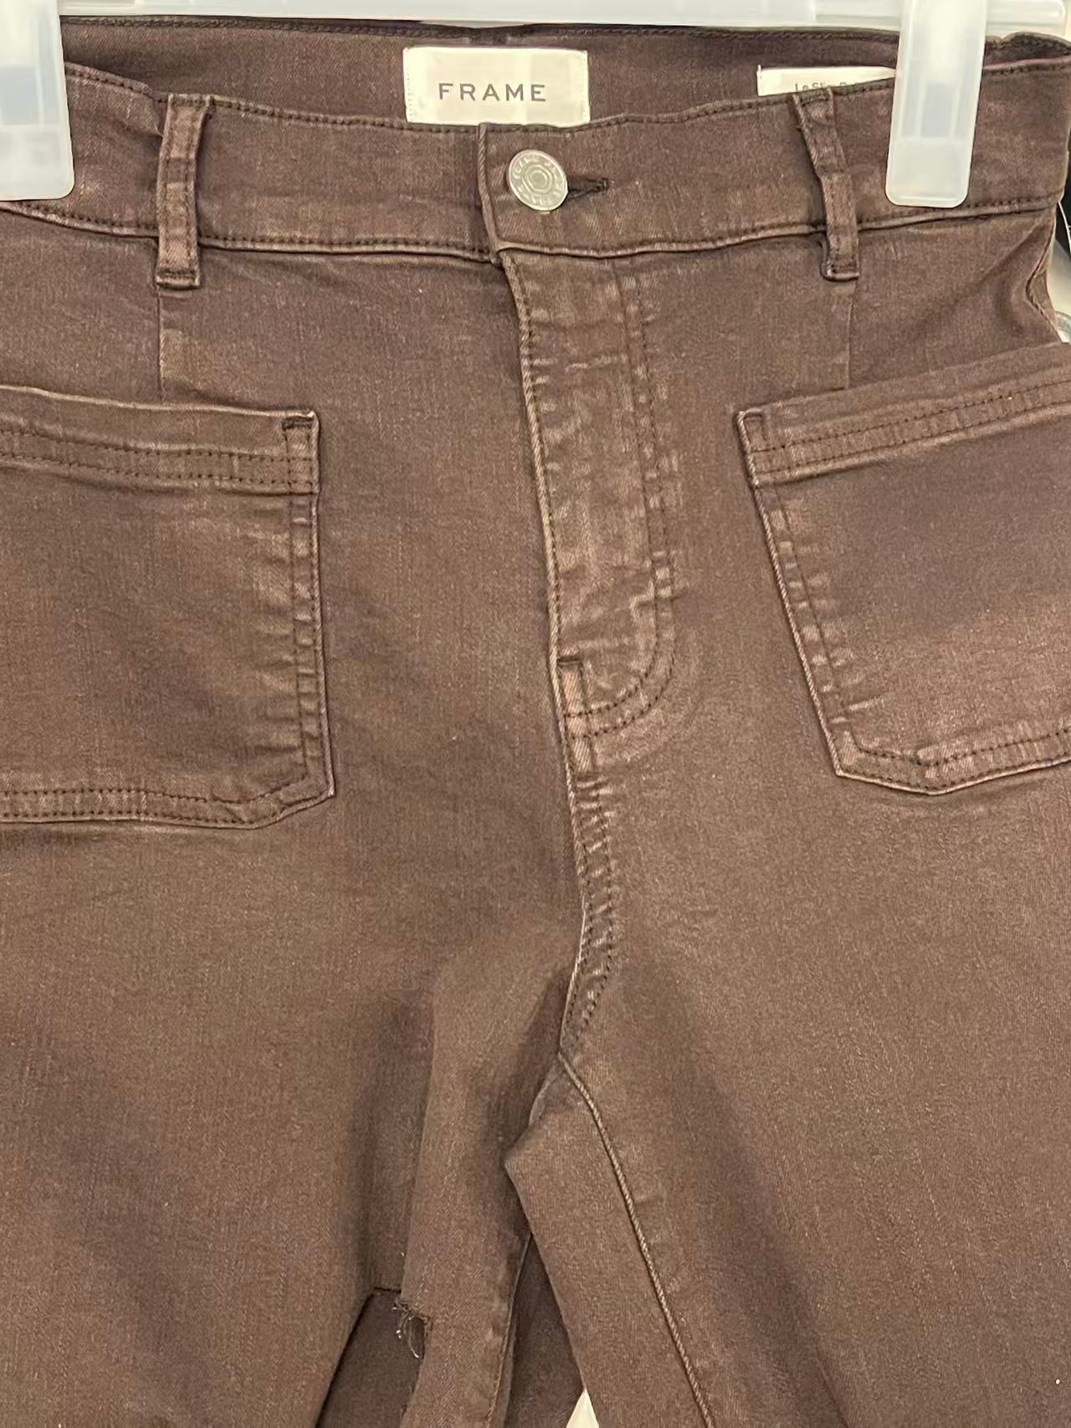 | 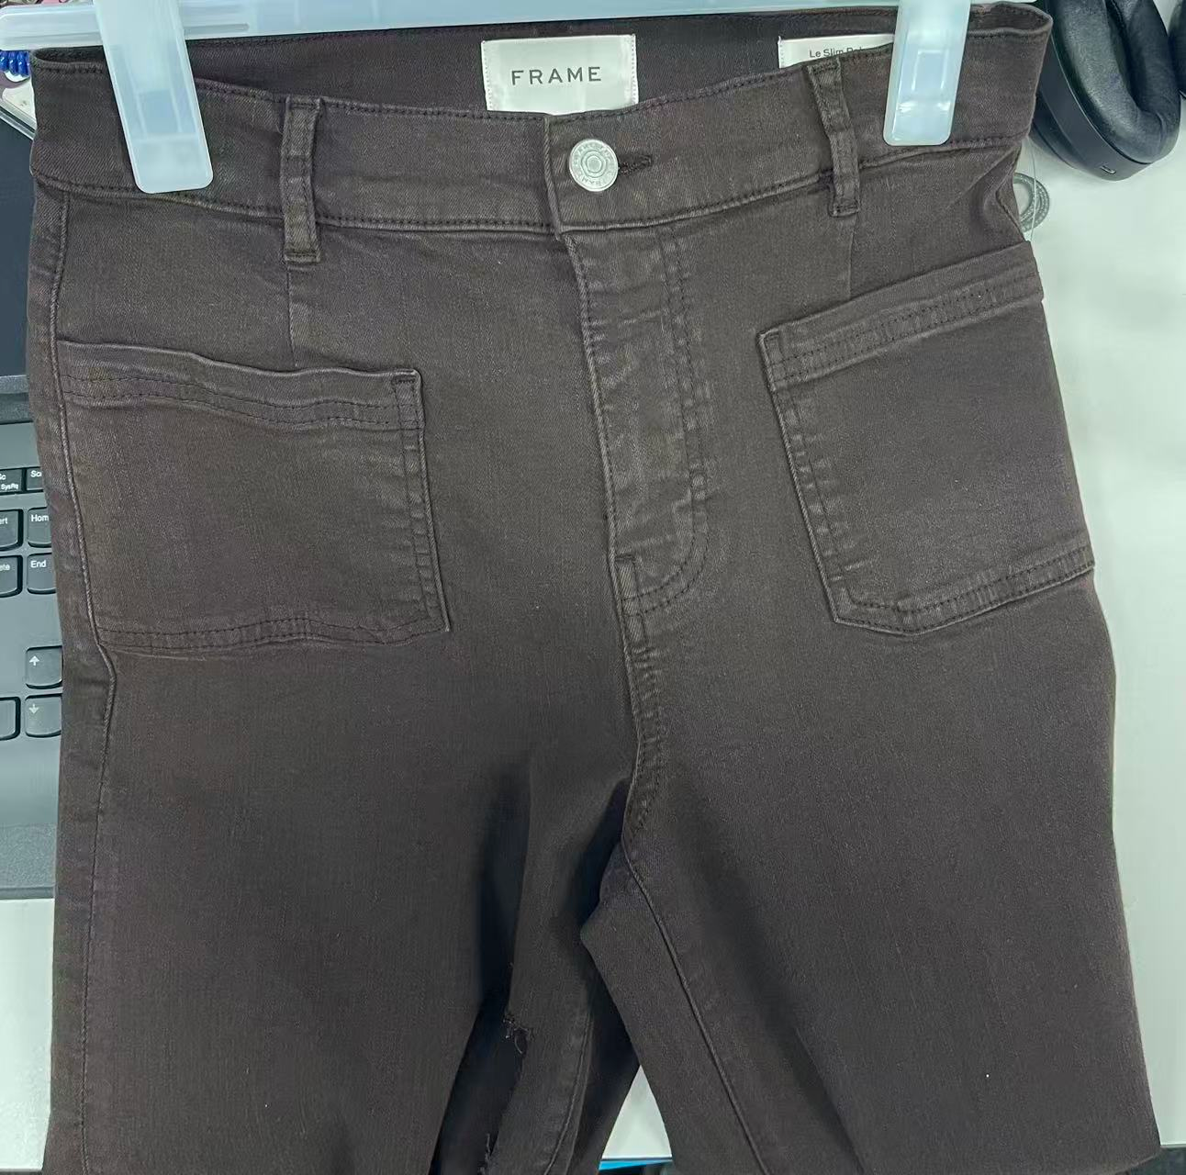
 | 编码 | JJW-OR-IT-001 | JJW-OR-ST | JJW-OR-WT | JJW-OR-PT | JJW-ST-001有腰袢 JJW-ST-003无腰袢 | JJW-WL001-EF | JJW-PL001-MF | JJW-CL001-MF 0.093 白底黑字 JJW-CL001-MFB 0.16 黑底白字 JJW-CL002-MF 0.064 白底黑字 JJW-CL002-MFB 0.12 黑底白字

件数 | 6码 | 8码 | 9码 | 10码 | 11码 | 12码 | 14码 | 16码 | 18码 | 20码 | 22码 | 24码 | 小计
深蓝 | 282 | 559 | 280 | 629 | 403 | 822 | 690 | 637 | 67 | 36 | 22 | 10 | 4437
波士顿蓝 | 281 | 553 | 182 | 742 | 298 | 793 | 562 | 379 |  |  |  |  | 3790
姜糖色 | 102 | 338 | 151 | 401 | 154 | 509 | 306 | 150 | 62 | 34 | 20 | 9 | 2236
深烤咖色 | 192 | 408 | 186 | 477 | 278 | 622 | 543 | 352 |  |  |  |  | 3058
总计 | 857 | 1858 | 799 | 2249 | 1133 | 2746 | 2101 | 1518 | 129 | 70 | 42 | 19 | 13521

编号 |  | 唛头 | 尺码/数量 |  |  |  |  |  |  |  |  |  |  |  | 合计 | 备注
 |  |  | 6 | 8 | 9 | 10 | 11 | 12 | 14 | 16 | 18 | 20 | 22 | 24
JJW-OR-IT-001 |  | 创新吊牌 | 13655 |  |  |  |  |  |  |  |  |  |  |  | 13655 | 等画稿确认
JJW-OR-ST |  | 产品吊牌 | 13655 |  |  |  |  |  |  |  |  |  |  |  | 13655
JJW-OR-WT |  | 后腰纸卡 | 866 | 1877 | 807 | 2271 | 1144 | 2773 | 2122 | 1533 | 130 | 71 | 42 | 19 | 866
JJW-OR-PT |  | 后口袋纸卡 | 866 | 1877 | 807 | 2271 | 1144 | 2773 | 2122 | 1533 | 130 | 71 | 42 | 19 | 866
JJW-ST-001有腰袢 |  | 吊牌绳 | 13655 |  |  |  |  |  |  |  |  |  |  |  | 13655 | 1-23 可以生产

